Plan1
 |  | Tipos de crises Epilépticas

Inicio Focal | (Uma área especifica do cérebro/ Uma parte do corpo) |  | Inicio Generalizado | (Se espalha pelo cérebro/ Atinge varias partes do corpo)

Perceptivo | (conhecimento de si mesmo e do ambiente durante a crise) |  | Não Motoras (Ausências) |  | é conhecida como “desligamento”, pois a pessoa fica com o olhar fixo e perde o contato com o meio por alguns segundos, como se estivesse desligada.
Disperceptivo | (Não tem conhecimento de si mesmo e do ambiente durante a crise)

Início Motor | atônica (perda de tônus focal) (perda de movimento, sensação ou função em um local específico do corpo)
 | tônica (contratura focal sustentada)(Perda da consciência seguida de contrações sustentadas dos músculos )
 | clônica (abalos rítmicos focais) (períodos de contrações musculares alternadas com relaxamento)
 | mioclônica (abalos focais breves e irregulares)
 | espasmos epilépticos (flexão e extensão dos braços e flexão do tronco). |  | Motoras
 | (cognitivas) comprometimento da linguagem, Déjà vu, alucinações, ilusões, distorções da percepção
Início Não Motor
 | (emocionais) envolvem ansiedade, medo, alegria, outras emoções, ou aparecimento de afeto sem emoções subjetivas

Focal evoluindo para tônico-clônico bilateral | (Perda da consciência seguida de contrações sustentadas (tônica) dos músculos seguida de períodos de contrações musculares alternadas com relaxamento (clônica).)
 |  |  |  |  | mioclono-tônico-clônica
 |  |  |  |  | miotonica-atonica

 |  |  |  | Desconhecido |  | Esparmos Epilepticos
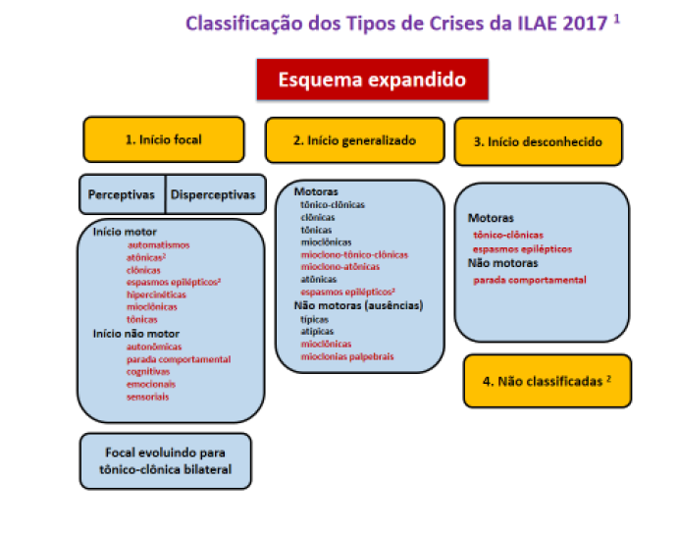

 | Pizza
 | and (hasTopping only
 | (CheeseTopping or VegetableTopping))

 | http://epilepsia.org.br/artigo/cinco-fatos-sobre-as-crises-de-ausencia/
 | http://www.jb.com.br/ciencia-e-tecnologia/noticias/2016/05/15/epilepsias-resistentes-podem-ter-suas-crises-controladas-com-estimulacao-do-nervo-vago/
 | http://www.abc.med.br/p/sinais.-sintomas-e-doencas/1281983/crises+de+ausencia+conceito+causas+caracteristicas+clinicas+diagnostico+e+tratamento.htm
 | http://www.medicinapratica.com.br/tag/crises-de-grande-mal/

